クラス名
初回教材申込書
はじめての犬服講座

 | この度は、当講座へお申し込みいただきありがとうございます。
 | 初回レッスン日の2週間前までにこちらの申込書を下記のいずれかの方法で
 | ご提出くださいますようお願いいたします。

 | 【電話】06-6241-1075 |  |  | 【FAX】06-6241-1076
 | 【Mail】shinsaibashi@voguegakuen.com
 | 【郵送】〒542-0081 大阪府大阪市中央区南船場4-12-8 関西心斎橋ビル6F
 |  |  | ヴォーグ学園心斎橋校

 | 開講日当日、受付にて代金をお支払いいただき、教材をお受け取りください。
 | ＊授業日程・初回携行品は公式HPをご確認ください。

 | はじめての犬服講座
 |  |  |  |  |  | お名前

 | ＊ご希望の商品の記入欄に〇印をご記入ください。全て税込価格となっております。
 |  | 品名 |  | 定価 | 受講生価格 | 記入欄 | 学園使用欄
 |  | 【必須】教材セット(タンクトップ) |  | 5,500 | 5,500
サイズを記入
 |  | 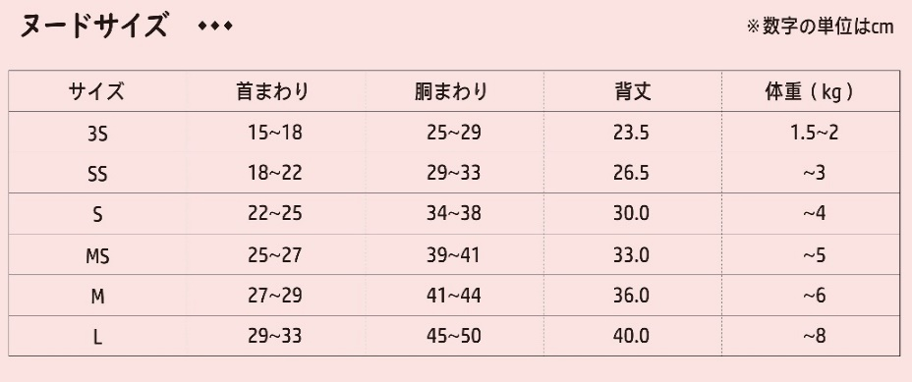

 |  | ◆以下は携行品の用具で、ご購入ご希望の方用
 |  | (クロバー)布切はさみ ＜NCS-210＞21cm |  | 8,250 | 7,425 |  |  | 10%
 |  | (クロバー)カットワークはさみ115(11.5cm) |  | 1,980 | 1,782 |  |  | 10%
 |  | (クロバー)方眼定規〈30cm〉 |  | 1,045 | 940 |  |  | 10%
 |  | (クロバー)N目打 |  | 935 | 841 |  |  | 10%
 |  | (クロバー)Nリッパー |  | 770 | 693 |  |  | 10%
 |  | (クロバー)仮止めクリップ〈 ミニ・50個入 〉 |  | 2,750 | 2,475 |  |  | 10%
 |  | (クロバー)セル待針＜普通地用＞ |  | 385 | 346 |  |  | 10%

 | ※価格は変更になる場合がございます。
 |  |  |  |  |  | 合計 | 円

